Sheet1
 | 产品图片 | 货号 | 品名 | 产品尺寸 | 外箱装量 | 外箱尺寸 ： cm |  |  | 外箱重量：kg |  | 价格 | 备注
 |  |  |  |  |  | 长 | 宽 | 高 | 净重 | 毛重
欧硕产品报价 |  | 2002 | 2002 二层文件盘（尖角） | 30*36*22cm | 12 | 62.0 | 29.0 | 39.0 | 11.0 | 12.0 | 10.6
 |  | 2001 | 2001 三层文件盘（尖角） | 30*36*27cm | 12 | 68.5 | 29.0 | 39.0 | 13.5 | 14.0 | 12.5
 |  | 2001CR | 2001C 四层文件盘（圆弧） | 30*36*30 | 12 | 72.5 | 29.0 | 39.0 | 16.9 | 17.5 | 15.7
 |  | 2001CA | 2001C 四层文件盘（尖角） | 36*30*32 | 12 | 72.5 | 29.0 | 39.0 | 17.0 | 17.6 | 15.7
 |  | 2005R | 2005 五层文件盘（圆弧） | 30*36*36 | 12 | 82.0 | 29.0 | 41.0 | 20.0 | 20.6 | 18.3
 |  | 2005A | 2005 五层文件盘（尖角） | 30*36*37.5 | 12 | 82.0 | 29.0 | 41.0 | 19.8 | 20.4 | 18.3
 |  | 2006 | 2006 三层横款文件盘（圆弧） | 26.5*38*26 | 12 | 68.5 | 29.0 | 39.0 | 12.0 | 12.5 | 14.6
 |  | 2007 | 2007 四层横款文件盘（圆弧） | 26.5*38*30 | 12 | 72.5 | 29.0 | 39.0 | 16.0 | 16.5 | 16.6
 |  | 2008 | 2008 五层横款文件盘（圆弧） |  | 12 | 82.0 | 29.0 | 41.0 | 17.5 | 18.0 | 20.6
 |  | 9304-5 | 9304-5 折叠文件架 | 36.5*28*38 | 10 | 78.0 | 32.0 | 40.0 |  |  | 35.3
 |  | 9304-1 | 9304-1 单联直角杂志盒 | 29.5*8.5*31.5 | 12 | 35.0 | 32.0 | 35.0 | 7.5 | 8.0 | 8.8
 |  | 9304-2 | 9304-2 二联直角杂志盒 | 29.5*16*31.5 | 12 | 40.0 | 32.0 | 35.0 | 11.5 | 12.0 | 12.3
 |  | 9304-3 | 9304-3 三联直角杂志盒 | 29.5*24.2*31.5 | 12 | 45.0 | 32.0 | 35.0 | 15.0 | 16.0 | 15.3
 |  | 9304-4 | 9304-4 四联直角杂志盒 | 29.5*32.7*31.5 | 12 | 50.0 | 32.0 | 35.0 | 18.0 | 19.0 | 18
 |  | 9303-1-2p | 9303-1 单联内圆弧杂志盒（二根杆） | 29.5*10*35 | 12 | 35.0 | 32.0 | 37.5 | 7.5 | 8.5 | 8.8 | 两根杆跟三根杆区别：前挡位置2跟还是三根，别的一样，三根杆贵5毛
 |  | 9303-1-3p | 9303-1 单联内圆弧杂志盒（三根杆） | 29.5*10*35 | 12 | 35.0 | 32.0 | 37.5 | 7.5 | 8.5 | 9.3
 |  | 9303-2-2p | 9303-2 二联内圆弧杂志盒（二根杆） | 29.5*16*35 | 12 | 40.0 | 32.0 | 37.5 | 11.0 | 12.0 | 12.3
 |  | 9303-2-3p | 9303-2 二联内圆弧杂志盒（三根杆） | 29.5*16*35 | 12 | 40.0 | 32.0 | 37.5 | 11.5 | 12.5 | 12.8
 |  | 9303-3-2p | 9303-3 三联内圆弧杂志盒（二根杆） | 29.5*24*35 | 12 | 45.0 | 32.0 | 37.5 | 15.0 | 16.0 | 15.3
 |  | 9303-3-3p | 9303-3 三联内圆弧杂志盒(三根杆） | 29.5*24*35 | 12 | 45.0 | 32.0 | 37.5 | 15.0 | 16.0 | 15.8
 |  | 9303-4-2p | 9303-4 四联内圆弧杂志盒（二根杆） | 29.5*32*35 | 12 | 50.0 | 32.0 | 37.5 | 19.0 | 20.0 | 18
 |  | 9303-4-3p | 9303-4 四联内圆弧杂志盒(三根杆） | 29.5*32*35 | 12 | 50.0 | 32.0 | 37.5 | 19.0 | 20.0 | 18.5
 | 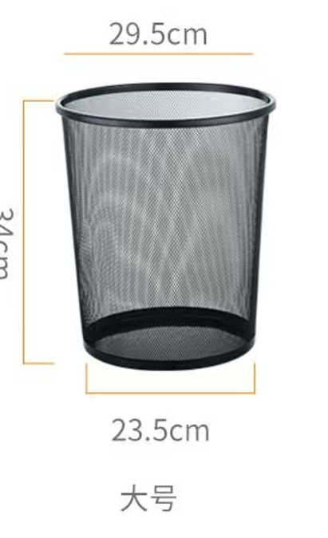 | 2009 | 大号垃圾桶 | 29.5*34*23.5 | 24 | 30 | 30 | 83 |  |  | 6.2
 | 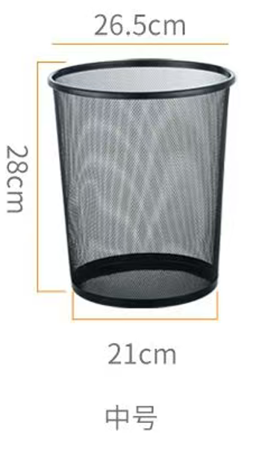 | 2010 | 中号垃圾桶 | 26.5*28*21 | 24 | 27 | 27 | 78 |  |  | 5.2
 | 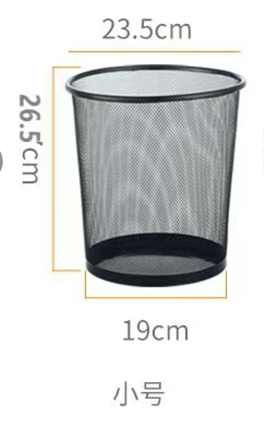 | 2011 | 小号垃圾桶 | 23.5*26.5*19 | 24 | 24 | 24 | 74 |  |  | 4.2

